상품제안서
네모엠버 하드케이스 구급파우치 | 상품코드: S47442

 |  |  |  |  |  |  | 02-713-8555 | www.synergygift.co.kr
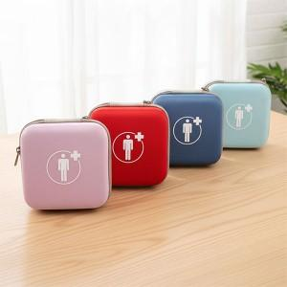 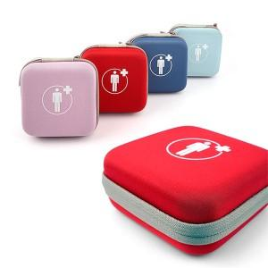 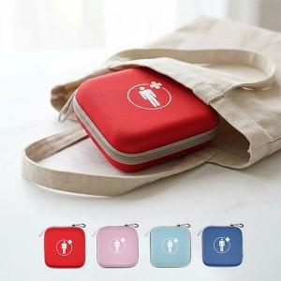

【상세/제작정보】

【인쇄/포장옵션】 | 실크, 열전사 / OPP(비닐)

【공급단가】 | 수량 | 50~ | 100~ | 300~ | 1,000~ | 5,000~
*VAT별도 | 단가 | 4,200원 | 4,040원 | 3,840원 | 3,680원 | 3,560원

【상품 URL】 | https://www.synergygift.co.kr:443/src/goods_detail.php?gdno=47442

